Prilog 3.1-Grupa 1 - 1. IZMJENA
 Projekt: KidNet 2 - Nastavak unaprjeđenja usluga Dječjeg vrtića Čarobni pianino UP.02.2.2.16.0105
PRILOG 3.1: Tehničke specifikacije i troškovnik - GRUPA 1 - Namještaj, oprema, igrala i didaktički materijal Naručitelj: Dječji vrtić Čarobni pianino Evidencijski broj nabave: KidNet 2 - 01/2022 Predmet nabave: Namještaj, oprema, igrala, didaktički materijal i antistresna podloga Grupa nabave 1: Namještaj, oprema, igrala i didaktički materijal
OPĆE NAPOMENE: 1. Fotografije u stupcu D su samo indikativne fotografije koje služe za podrobnije razumijevanje zahtijevane funkcionalnosti i tipa proizvoda. 2. Drveni pločasti materijali podrazumijevaju sljedeće materijale: Iveral, MDF, šperploča, panel ploča. Ukoliko nije drukčije navedeno u dijelu Opis i tehničke specifikacije (stupac C) pojedine stavke troškovnika (proizvoda), ponuditelji su slobodni ponuditi proizvod od bilo kojeg navedenog materijala, a isti će se u tom slučaju smatrati sukladnim traženim specifikacijama. Ponuditelji su slobodni ponuditi i proizvode od drugih drvenih materijala, pri čemu su dužni dokazati da ponuđeni materijali imaju jednaka ili bolja svojstva od drvenih pločastih materijala navedenih u ovoj napomeni 3. formulacija "oplemenjeni drveni pločasti materijali" podrazumijeva zaštitu drvenih pločastih materijala melaminskom folijom, ABS materijalom, PVC folijom ili furnirom. Umjesto "drveni pločasti materijal" formulacija može navesti i konkretan materijal (npr. "Oplemenjeni iveral"). U slučaju da je ponuđeni materijal šperploča ili panel ploča, formulacija "Opelmenjeni drveni pločasti materijal" podrazumijeva zaštitu lakom. 4. Formulacija "drveni pločasti materijal sa zaštićenim rubovima" podrzumijeva zaštitu rubova (neoplemenjenog bočnog dijela drvenog pločastog materijala) melaminskom trakom, ABS trakom, PVC trakom ili drvenom letvicom. Umjesto "drveni pločasti materijal" formulacija može navesti i konkretan materijal (npr. "Oplemenjeni iveral sa zaštićenim rubovima"). U slučaju da je ponuđeni materijal šperploča ili panel ploča, prihvatljiva zaštita rubova je lak ili drvena letvica pri čemu ponuditelj mora navesti kakvu zaštitu rubova nudi. 5. Kratice d, š, v imaju sljedeće značenje: d = duljina, š = širina, v = visina UPUTE ZA ISPUNJAVANJE: 1. Ponuditelji u poljima stupca "Tehničke specifikacije ponuđene opreme" (stupac E) za svaku stavku/proizvod upisuju točne i konkretne specifikacije proizvoda kojeg nude. Neće se prihvatiti

RB | Naziv opreme | Opis i tehničke specifikacije | Indikativna fotografija (služi samo za podrobnije razumijevanje zahtijevane funkcionalnosti i tipa proizvoda) | Tehničke specifikacije ponuđene opreme | Jedinica | Količina | Jedinična cijena | Ukupna cijena
 | 1. NAMJEŠTAJ, OPREMA I IGRALA
1.1. | Dječja biblioteka | Izvedba: četverodijelna kompozicija s odvojivim (samostalnim) dijelovima. Kompozicija se sastoji od: 2 kutije s pregradama za odlaganje slikovnica, 1 spužvaste sjedalice s konkavnim sjedištem 1 spužvaste sjedalice s konveksnim sjedištem Dijelovi se slažu horizontalno jedan pored drugog a mogu se koristiti i samostalno | 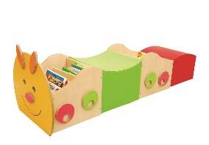 |  | Komad | 4 | 0.00 | 0.00
 |  | Materijal: - Kutije za odlaganje slikovnica: Oplemenjeni drveni pločasti materijal sa zaštićenim rubovima - Spužvaste sjedalice: ispunjene spužvom presvučeno vodotpornom presvlakom
 |  | Dimenzije: - prednja kutija s pregradama dužina 52cm x širina 40cm x visina 50cm - stražnja kutija s pregradama dužina 40cm x širina 40cm x visina 36 cm - sjedalica s konkavnim sjedištem dužina 40 cm x širina 40 cm x visina 28 cm - sjedalica s konveksnim sjedištem dužina 40 cm x širina 40 cm x visina 28 cm Ukupna dužina kompozicije : 172 cm Mogućnost odstupanja dimenzija: +/- 10%
1.2. | Set elemenata za spremanje didaktike i igračaka | Izvedba i materijal: - trodijelni; sastoji se od: - a) 1 otvorenog elementa/ormara s 3 police (4 otvora). - Dimenzije ormara: duljina 90 cm, širina 42 cm, visina 100 cm - Perforacije na bočnim stranicama za montažu polica (nosača) na visinu po želji - s leđima - Materijal: oplemenjeni iveral 18 mm debljine. Rubovi iverala obrađeni/zaštićeni ABS trakom. - b) 1 otvorenog elementa s 3 police s drvenom otvorenom konstrukcijom Otvorena drvena konstrukcija sačinjena od drvenih kvadratnih profila debljine 18 mm - Dimenzije konstrukcije: duljina 96 cm, širina 42 cm, visina minimalno 120 cm - Vrh konstrukcije ima oblik rukohvata (bez police ili kape) - Materijal drvene konstrukcije - Masivno drvo ili oplemenjeni drveni pločasti materijal - Polica od oplemenjenog iverala sa zaštićenim rubovima postavljena na visini od 100 cm (od poda) - Element za umetanje u drvenu konstrukciju - Dimenzija: duljina 90 cm, širina 42 cm, visina 50 cm - Element se smješta unutar gore opisane konstrukcije od drvenih profila - Bez vratnica, s bočnim stranicama i leđima - Sadrži 1 policu koja dijeli element na 2 jednaka otvora. Perforacije na bočnim stranicama za montažu polica (nosača) na visinu po želji - Materijal elementa: oplemenjeni iveral 18 mm debljine. Rubovi iverala obrađeni/zaštićeni ABS trakom - c) 1 otvorenog ormara sa 6 drvenih kutija s vodilicama - Ukupne dimenzije ormara dužina: 90 cm, širina: 42 cm, visina: 50 cm - 2 vertikalne pregrade koje dijele element na 3 jednaka vertikalna dijela - Sadrži 6 drvenih kutija s vodilicama - Dimenzije kutija: d: 26 cm, š:35 cm, v: 16 cm - Kutije su raspoređene u dva reda (horizontalno) po 3 kutije u redu - Materijal korpusa ormara: oplemenjeni iveral 18 mm debljine. Rubovi iverala obrađeni/zaštićeni ABS trakom - Materijal kutije: masivno drvo ili šperploča - svi elementi na podlošku/soklu visine 8 cm Mogućnost odstupanja svih navedenih dimenzija: +/- 5% | 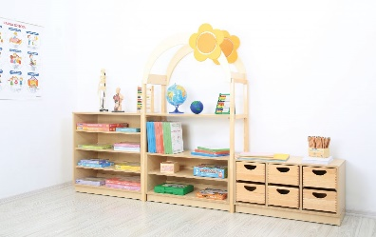 |  | Komplet | 4 | 0.00 | 0.00

1.3. | Imitativna igra: Kuhinja | Centar kuhinje. Kompaktni kuhinjski centar za igru | 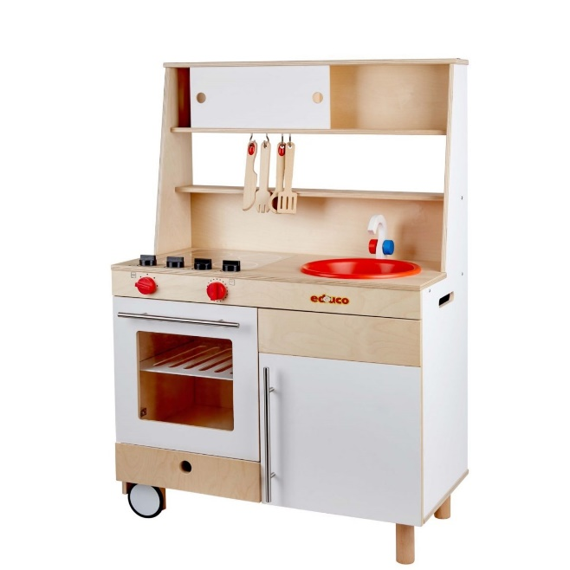 |  | Kom | 4 | 0.00 | 0.00
 |  | Izvedba: Centar sadrži minimalno: - Imitaciju pećnice - Prostor za pohranu suđa uz pećnicu (uključuje ormarić s vratima i ladicu) - Ručkice za otvaranje na pećnici i ormariću - Imitaciju ploče za kuhanje na gornjoj plohi - Imitaciju sudopera na gornjoj plohi - Ormarić iznad ploče za kuhanje i sudopera
 |  | Dimenzije: Ukupna dimenzija: duljina 74 cm x širina 38 cm x visina 110 cm. Mogućmnost odstupanja dimenzija +/- 10%
 |  | Materijal: šperploča ili drugi drveni pločasti materijal s plastičnim dijelovima gdje je primjenjivo (sudoper, ploča za kuhanje, dugmad i ručkice i sl.)
1.4. | Dječja biblioteka 2 | Obostrana biblioteka za odlaganje slikovnica | 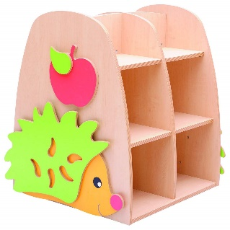 |  | Kom | 3 | 0.00 | 0.00
 |  | Izvedba: - 6 odjeljaka za pohranu slikovnica sa svake strane (ukupno 12 odjeljaka) - podnica, 2 bočne stranice, 1 vertikalna pregrada paralelna s bočnim stranicama, 1 vertikalna pregrada poprečna s bočnim stranicama (dijeli element na 2 jednaka dijela/2 strane, 2 horizontalne pregrade (police) - otvoreni gornji odjeljci (bez kape)
 |  | Dimenzije: dužina 76 cm x širina 72 cm x visina 115 cm – mogućnost odstupanja dimenzija +/- 5%
 |  | Materijal: Oplemenjeni iveral 18 mm debljine. Rubovi zaštićeni ABS trakom.
1.5. | Dječja platforma za igru - Prostorna igraonica 1 | Dječja platforma za igru, razvoj koordinacije/vestibularno osjetilo | 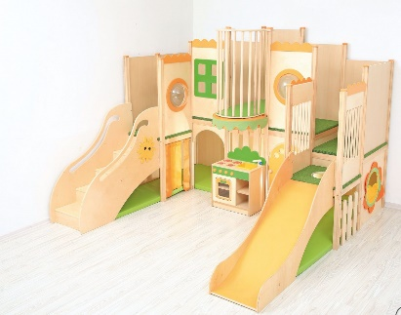 |  | Kom | 1 | 0.00 | 0.00
 |  | Izvedba: - Platforma za igru na 2 razine - Prostor za igru sastoji se od prizemlja (u razini s podom) i jedne etaže - Postori za igru su ograđeni prema vani - Donji dio prostora za igru opremljen strunjačama - Gornji dio prostora za igru (kat) opremljen strunjačama ili neklizajućom podlogom (tepihom) - Minimalno 2 ulaza u donji dio etaže - Prozorčići raspoređeni na donjoj i gornjoj etaži - Stepenice za pristup gornjoj etaži - Tobogan pomoću kojeg je moguće spuštati se s gornje etaže
 |  | Ukupne dimenzije platforme: dužina 275 cm, širina 275 cm, visina 200 cm – mogućnost odstupanja +/- 5%
 |  | Materijal platforme: kombinacija oplemenjenih drvenih pločastih materijala i masivnog drva. Platforma mora biti adekvatno učvršćena vijcima
1.6. | Kutna dječja platforma za igru - prostorna igraonica 2 | Dječja platforma za igru, razvoj koordinacije/vestibularno osjetilo | 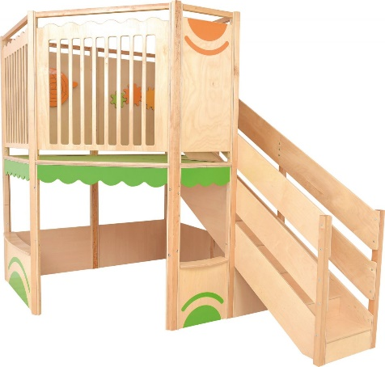 |  | Kom | 2 | 0.00 | 0.00
 |  | Izvedba: - Platforma za igru na 2 razine - Tlocrtni oblik peterokuta ili šesterokuta (pogodno za postavljanje u kut odgojne sobe - Prostor za igru sastoji se od prizemlja (u razini s podom) i jedne etaže - Postori za igru su ograđeni prema vani - Donji dio prostora za igru s otvorima (prozorima) - Gornji dio prostora za igru (kat) sa zaštitnim pregradama i opremljen neklizajućom podlogom (tepihom) - Stepenice za pristup gornjoj etaži
 |  | Dimenzije: - Ukupna visina platforme: 250 cm - Raspon između krajnjih točki platforme: Duljina: maksimalno: 300 cm Širina: maksimalno: 210 cm - Visina donjeg dijela (kata): 130 cm - platforma/podnica gornjeg kata na visini 130 cm - Visina pregrada/bočnih stijenki na donjem dijelu: 50 cm Mogućnost odstupanja dimenzija: +/- 10%
 |  | Materijal platforme: kombinacija oplemenjenih drvenih pločastih materijala i masivnog drva. Platforma mora biti adekvatno učvršćena vijcima
1.7. | Imitativna igra: Dječji sudoper - Model za igru | Dječji sudoper - imitativna igra/model za igru | 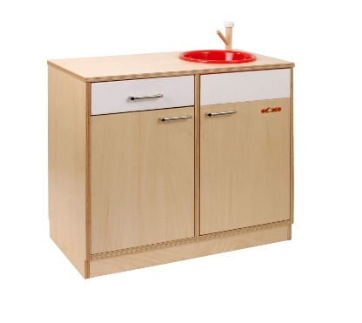 |  | Kom | 2 | 0.00 | 0.00
 |  | Izvedba: - Kuhinjski element s 2 vratnice s ručkom, ladicom s ručkom, sudoperom i radnom pločom
 |  | Dimenzije: duljina 75 cm, širina 35 cm, visina 60 cm Mogućnost odstupanja: +/- 15%
 |  | Materijal: - Kuhinjski elemet: šperploča ili oplemenjeni iveral sa zaštićenim rubovima ili kombinacija navedenog - Sudoper: PVC
1.8. | Imitativna igra: Dječji štednjak - Model za igru | Dječji štednjak - imitativna igra/model za igru | 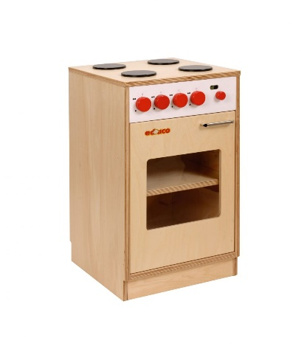 |  | Kom | 2 | 0.00 | 0.00
 |  | Izvedba: - Imitacija pećnice, kontrolne ploče i ploča za kuhanje
 |  | Materijal: - Štednjak (korpus i vrata): šperploča ili oplemenjeni iveral sa zaštićenim rubovima ili kombinacija navedenog
 |  | Dimenzije: d:35 cm × š:35 cm × v:60 cm Mogućnost odstupanja: +/- 15%
1.9. | Imitativna igra: Dječji hladnjak - Model za igru | Dječji hladnjak - imitativna igra/model za igru | 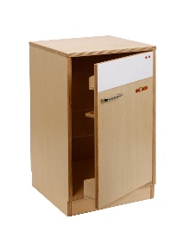 |  | Komad | 2 | 0.00 | 0.00
 |  | Izvedba: - Imitacija hladnjaka, mogućnost otvaranja vrata
 |  | Materijal: - hladnjak (korpus i vrata): šperploča ili oplemenjeni iveral sa zaštićenim rubovima ili kombinacija navedenog
 |  | Dimenzije: d:35 cm × š:35 cm × v:60 cm Mogućnost odstupanja: +/- 15%
1.10. | Imitativna igra: Dječja perilica rublja - Model za igru | Dječja perilica rublja - imitativna igra/model za igru | 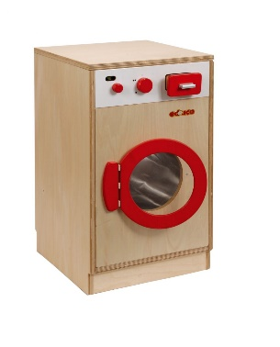 |  | Komad | 2 | 0.00 | 0.00
 |  | Izvedba: - Imitacija perilice rublja, mogućnost otvaranja vrata, imitacija kontrolne ploče
 |  | Materijal: - perilica (korpus): šperploča ili oplemenjeni iveral sa zaštićenim rubovima ili kombinacija navedenog
 |  | Dimenzije: d:35 cm × š:35 cm × v:60 cm Mogućnost odstupanja: +/- 15%
1.11. | Set elemenata za spremanje didaktike 2 | Ukupne dimenzije seta: duljina: 298 cm, širina: 42 cm, visina: 95 (element u sredini) / 160 cm (rubni elementi/drvena konstrukcija) | 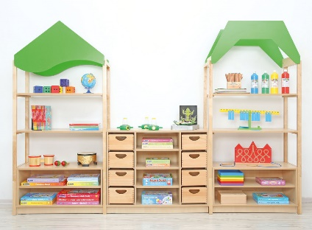 |  | Komplet | 7 | 0.00 | 0.00
 |  | Izvedba i materijal - trodijelni; sastoji se od: - a) 2 otvorena elementa/konstrukcije od drvenih profila napravljenih od masivnog drva ili drugog drvenog materijala (uključujući i drvene pločaste materijale i drvene materijale dobivene prešanjem) Dimenzije svakog elementa su: duljina 96 cm, širina 42 cm, visina 160 cm - U donji dio svake konstrukcije ugrađuje se element sljedećih karakteristika: - Dimenzije: duljina 90 cm, širina 42 cm, visina 48 cm - mogućnost odstupanja +/- 10% - Materijal: Oplemenjeni iveral rubova zaštićenih ABS trakom - Sadrži policu koja element dijeli na 2 jednaka dijela (otvora) - Sadrži leđa i bočne stranice - Otvoreni elementi/drvene konstrukcije sadrže dekorativni krov u boji NAPOMENA: Navedena ukupna visina ne uključuje visinu dekorativnog krova čija visina je proizvoljna - b) 1 otvorenog ormara s 3 police i 8 drvenih kutija s vodilicama - Ukupne dimenzije ormara duljina 105 cm, širina 42 cm, visina 100 cm - mogućnost odstupanja +/- 10% - Materijal: - Korpus: Oplemenjeni iveral s rubovima zaštićenim ABS trakom. - 2 vertikalne pregrade od oplemenjenog iverala koje dijele element na 3 dijela - Raspored : - Lijevi dio s 4 drvene kutije (s vodilicama) postavljene vertikalno jedna iznad druge. - Dimenzije kutija: duljina: 27 cm, širina: 34 cm, visina: 16 cm - Srednji dio s 3 police koje dijele element na 4 jednaka otvora. - Desni dio s 4 drvene kutije (s vodilicama) postavljenih vertikalno jedna iznad druge. NAPOMENE ZA SVE DIJELOVE: Mogućnost odstupanja dimenzija ukupnog seta: +/- 10%. U slučaju odstupanja svi sastavni dijelovi seta moraju u dimenzijama biti kompatibilni kako bi bilo omogućeno slaganje prema opisanoj izvedbi. - svi elementi na podlošku/soklu visine 8 cm - Svi dijelovi napravljeni od oplemenjenog iverala u boji bukve s rubovima zaštićenim ABS trakom u boji bukve uz izuzetak 2 otvorena elementa/konstrukcije (opisano pod točkom a) koje mogu biti i od masivnog drva ili

1.12. | Set elemenata za spremanje didaktike 3 | Izvedba i dimenzije: - sastoji se od 5 dijelova: - a) 2 otvorena zaobljena elementa s policom. Ukupne dimenzije: duljina 85 cm, širina 42 cm, visina 87 cm. - Mogućnost odstupanja +/- 10% - Oblik elementa: zaobljeno, približno osmina kruga. - na kotačićima (4 kotača po elementu) - 3 police koje dijele element na 4 jednaka dijela - sadrži bočne stranice, bez leđa - b) 1 elementa s policom dimenzija: duljina 90 cm, širina 42 cm, visina 62 cm. - Mogućnost odstupanja +/- 10% - Sadrži 1 policu koja dijeli element na 2 dijela (otvora). Perforacije na bočnim stranicama za mogućnost montaže police na visinu prema potrebi - na kotačićima (4 kotača) - c) 1 elemanta dimenzija: duljina 90 cm, širina 42 cm, visina 87 cm - Mogućnost odstupanja +/- 10% - sadrži bočne stranice i leđa - 1 fiksna polica dijeli element na 2 približno jednaka dijela (dozvoljeno odstupanje 15%) - 1 polica u gornjem dijelu elementa (iznad fiksne police). Perforacije na bočnim stranicama gornjeg dijela elementa za mogućnost montaže police na visinu prema potrebi - Kutija s kotačićima (4 kotača) za umetanje u donji dio elemnta (ispod fiksne police - d) Konstrukcije od 4 drvena stupa/profila debljine 3 cm međusobno povezana drvenim letvicama - Dimenzija konstrukcije: duljina 98 cm, širina 42 cm, visina 160 cm - Dekorativni krov na vrhu. NAPOMENA: dekorativni krov ne ulazi u gore navedenu ukupnu visinu konstrukcije - 1 polica od oplemenjenog iverala u gornjoj trećini konstrukcije - U donji dio konstrukcije ugrađuje se element sljedećih karakterisitika: - Dimenzije: duljina 90 cm, širina 42 cm, visina 87 cm - Mogućnost odstupanja +/- 10% - s bočnim stranicama i leđima - 3 police, perforacije na bočnim stranicama za mogućnost montaže police na visinu prema potrebi - na podlošku/soklu visine 8 cm - 3 drvene kutije dimenzija: duljina 26 cm, širina 35 cm, visina 16 cm - Mogućnost odstupanja +/- 10% (u skladu s elementom u kojeg se postavljaju drvene kutije) Mogućnost odstupanja dim | 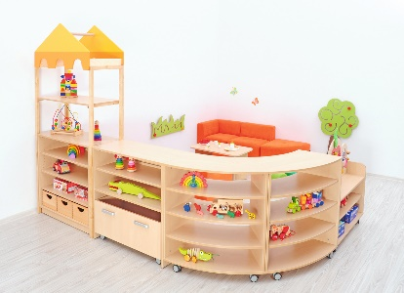 |  | Komplet | 7 | 0.00 | 0.00

 |  | Materijal: - Drvena konstrukcija (d): Masivno drvo ili drugi oplemenjeni drveni pločasti materijal - Kutija s kotačićima (pod c): Masivno drvo ili oplemenjeni iveral debljine 18 mm sa zaštićenim rubovima - 3 kutije (pod d): Masivno drvo ili šperploča - Svi ostali elementi (pod a, b, c i donji element pod d) i sve police: oplemenjeni iveral 18 mm debljine. Rubovi iverala zaštićeni ABS trakom ili melaminskom folijom.
1.13. | Set elemenata za spremanje didaktike 4 | Izvedba i dimenzije: Set se sastoji iz 3 dijela: a) Konstrukcija od drvenih profila međusobno povezanih drvenim letvicama - Dimenzija: duljina: 93 cm, širina: 44 cm, visina: 160 cm - Materijal: drveni profili napravljeni od masivnog drva ili drugog drvenog materijala (uključujući i drvene pločaste materijale i drvene materijale dobivene prešanjem) - Dvije police u gornjoj polovici konstrukcije. Materijal: Iveral debljine 18 mm laminiran melaminskom folijom ili ABS materijalom, rubovi iverala zaštićeni ABS trakom. - U donji dio konstrukcije ugrađuje se element sljedećih karakteristika: - Dimenzije: duljina 89 cm, širina 42 cm, visina 48 cm - Materijal: Oplemenjeni iveral debljine 18 mm sa zaštićenim rubovima - Sadrži policu koja element dijeli na 2 jednaka dijela (otvora) - Sadrži leđa i bočne stranice - Na podlošku/soklu visine 8 mm b) zatvorenog ormara s 2 vratnice - Dimenzije: duljina: 89 cm, širina: 42 cm, visina: 87 cm - Materijal: Korpus: Oplemenjeni iveral debljine 18 mm sa zaštićenim rubovima Vratnice: Oplemenjeni iveral debljine 18 mm sa zaštićenim rubovima - 1 ručkica na svakoj vratnici - Na podlošku/soklu visine 8 mm c) Konstrukcija od drvenih profila međusobno povezanih drvenim letvicama - Dimenzija: duljina: 93 cm, širina: 44 cm, visina: 160 cm - Materijal: drveni profili napravljeni od masivnog drva ili drugog drvenog materijala (uključujući i drvene pločaste materijale i drvene materijale dobivene prešanjem) - Dvije police u gornjoj polovici konstrukcije. Materijal police : Oplemenjeni iveral debljine 18 mm sa zaštićenim rubovima - U donji dio konstrukcije ugrađuje se element sljedećih karakteristika: - Dimenzije: duljina 89 cm, širina 42 cm, visina 48 cm - Materijal: Oplemenjeni iveral debljine 18 mm sa zaštićenim rubovima - 1 horizontalna pregrada i 2 vertikalne pregrade dijele unutrašnji dio elementa na 6 jednakih dijelova - Sadrži 6 jednakih drvenih | 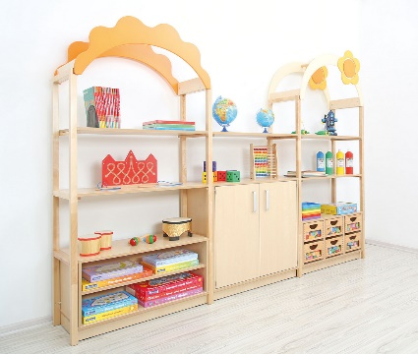 |  | Komplet | 7 | 0.00 | 0.00

1.14. | Ormar za pohranu plastičnih kutija | Dimenzije: duljina: 104 cm, širina: 48 cm, visina: 87 cm Mogućnost odstupanja dimenzija: +/- 5% | 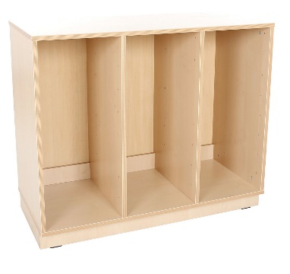 |  | Komad | 6 | 0.00 | 0.00
 |  | Materijal: Oplemenjeni iveral debljine 18 mm sa zaštićenim rubovima.
 |  | Izvedba: - Otvoreni - bez vratnica - 2 vertikalne pregrade dijele unutrašnji prostor ormara na 3 jednaka dijela/otvora - perforacije na unutarnjem dijelu bočnih stranica i na pregradama za montažu vodilica na visinu po želji - Na podlošku/soklu visine 8 cm NAPOMENA: Plastične kutije se ne isporučuju s ormarom već se naručuju odvojeno
1.15. | Ormar za pohranu plastičnih kutija 2 | Dimenzije: duljina: 70 cm, širina: 48 cm, visina: 48 cm Mogućnost odstupanja dimenzija: +/- 5% | 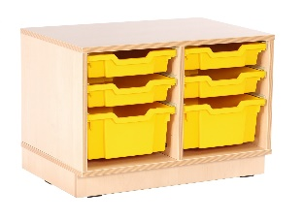 |  | Kom | 6 | 0.00 | 0.00
 |  | Izvedba: - Otvoreni - bez vratnica - 1 vertikalna pregrada dijeli unutrašnji prostor ormara na 2 jednaka dijela/otvora - perforacije na unutarnjem dijelu bočnih stranica i na pregradi za montažu vodilica na visinu po želji - Na podlošku/soklu visine 8 cm NAPOMENA: Plastične kutije se ne isporučuju s ormarom već se naručuju odvojeno
 |  | Materijal: Oplemenjeni iveral debljine 18 mm sa zaštićenim rubovima
1.16. | Ormar za pohranu plastičnih kutija 3 | Dimenzije: duljina: 70 cm, širina: 48 cm, visina: 87 cm Mogućnost odstupanja dimenzija: +/- 5% | 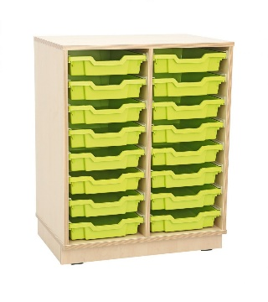 |  | Komad | 6 | 0.00 | 0.00
 |  | Izvedba: - Otvoreni - bez vratnica - 1 vertikalna pregrada dijeli unutrašnji prostor ormara na 2 jednaka dijela/otvora - perforacije na unutarnjem dijelu bočnih stranica i na pregradi za montažu vodilica na visinu po želji - Na podlošku/soklu visine 8 cm NAPOMENA: Plastične kutije se ne isporučuju s ormarom već se naručuju odvojeno
 |  | Materijal: Oplemenjeni iveral debljine 18 mm sa zaštićenim rubovima
1.17. | Dječja fotelja | Dimenzije: dužina: 45 cm, širina: 56 cm, visina: 63 cm Mogućnost odstupanja +/- 5% | 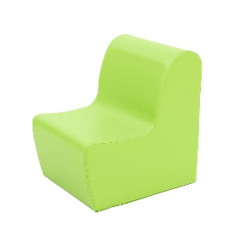 |  | Komad | 7 | 0.00 | 0.00
 |  | Izvedba: - 1 sjedeće mjesto - bez rukonaslona - Visina sjedišta 34 cm
 |  | Materijal: - Ispuna: spužvasti poliuretan - Navlaka: mekani polivinil ili umjetna koža (skaj)
 |  | Boja: Svijetlo zelena
1.18. | Kutna dječja fotelja | Dimenzije: dužina: 65 cm, širina: 56 cm, visina: 63 cm Mogućnost odstupanja +/- 5% | 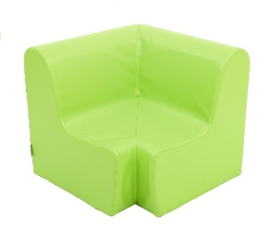 |  | Komad | 7 | 0.00 | 0.00
 |  | Izvedba: - kutna - bez rukonaslona - Visina sjedišta 34 cm
 |  | Materijal: - Ispuna: spužvasti poliuretan - Navlaka: mekani polivinil ili umjetna koža (skaj)
 |  | Boja: Svijetlo zelena
1.19. | Dječji dvosjed | Dimenzije: dužina: 85 cm, širina: 56 cm, visina: 63 cm Mogućnost odstupanja +/- 5% | 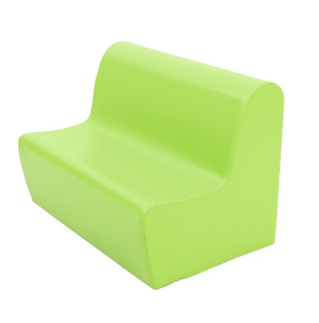 |  | Komad | 7 | 0.00 | 0.00
 |  | Izvedba: - 2 sjedeća mjesta - bez rukonaslona - Visina sjedišta 34 cm
 |  | Materijal: - Ispuna: spužvasti poliuretan - Navlaka: mekani polivinil ili umjetna koža (skaj)
 |  | Boja: Svijetlo zelena
1.20. | Garderobni ormar | Dimenzije: dužina: 133 cm, širina: 35 cm, visina: 124 cm Mogućnost odstupanja +/- 10% | 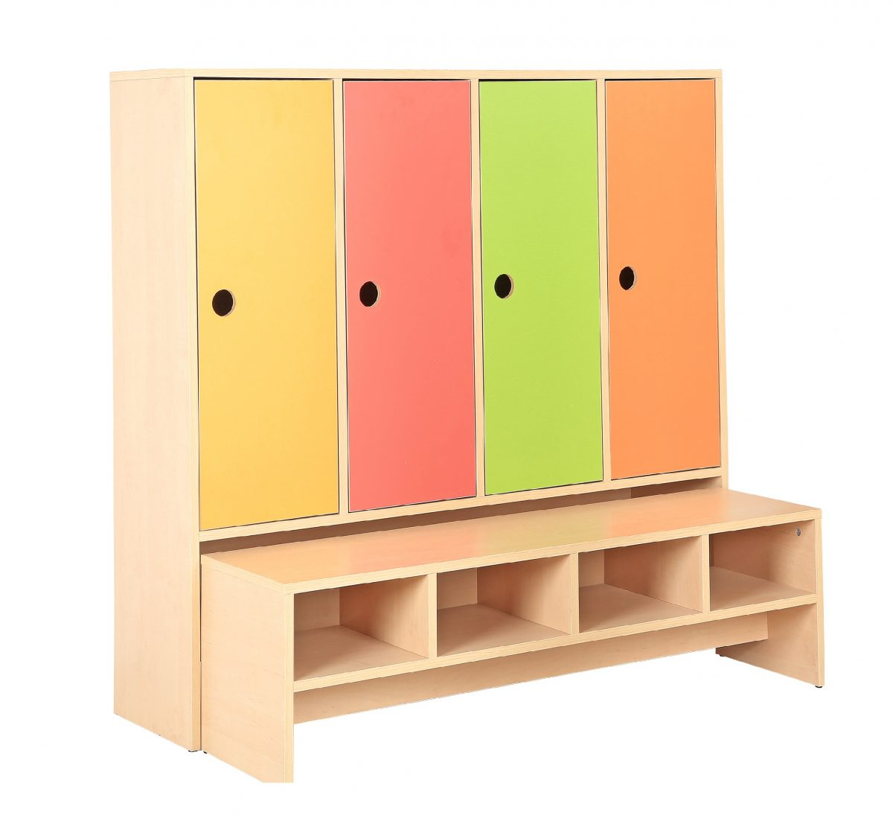 |  | Komplet | 25 | 0.00 | 0.00
 |  | Izvedba: - četverodijelna (za 4 djece) - 4 odjeljka s vratima, dimenzije svakog odjeljka: duljina: 31 cm x visina 82 cm - mogućnost odstupanja +/- 10% - polica i kuka za odjeću u svakom odjeljku - izvlačna klupica s policom za cipele (smješta se u prostor ispod ormara) - okvirne dimenzije izvlačne klupice: dužina: 129 cm, širina: 33 cm, visina: 35 cm - mogućnost odstupanja +/- 10% - police za cipele u gornjem dijelu izvlačne klupice: - polica za cipele podijeljena u 4 jednaka odjeljka
 |  | Broj vratnica: 4 Dimenzije vratnica: 30 x 82 cm - mogućnost odstupanja u skladu s dimenzijama ormara, maksimalno 10%
 |  | Materijal: Korpus i izvlačna klupica: Oplemenjeni iveral 18 mm debljine. Rubovi zaštićeni ABS trakom. Vratnice: MDF oplemenjen melaminskom folijom u boji ili PVC folijom u boji
 |  | Boja: Vratnice: 1 žuta, 1 crvena, 1 zelena i 1 narančasta Korpus i izvlačna klupica: bukva ili breza
1.21. | Ormar za ležaljke i posteljinu | Ormar s otvorenim dijelom za ležaljke i zatvorenim dijelom za posteljinu | 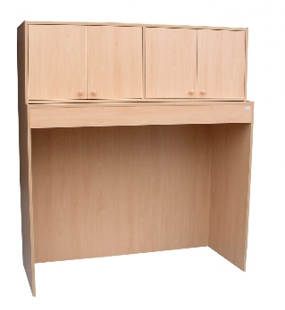 |  | Komad | 5 | 0.00 | 0.00
 |  | Izvedba: - otvoreni donji dio (bez vratnica) za pohranu ležaljki - zatvroreni gornji dio s 1 vertikalnom pregradom i 4 vratnice (za spremanje posteljine). Vratnice s ručkicama.
 |  | Dimenzije: - Ukupne dimenzije: dužina: 150 cm x širina: 65 cm x visina: 170 cm - Dimenzije donjeg (otvorenog) dijela: dužina: 150 cm, širina: 65 cm, visina: 120 cm - Dimenzije gornjeg dijela (s vratnicama): dužina 150 cm, širina 50 cm, visina: 50 cm Dozvoljeno odstupanje dimenzija: +/- 10%
 |  | Materijal: Oplemenjeni iveral 18 mm debljine. Rubovi elementa zaštićeni ABS trakom ili obrađeni masivnom letvicom 2,2 mm lakiranom ekološkim premazom na bazi vode
1.22. | Dječja sjedalica | Dimenzije: Ukupna visina: 60 cm, visina sjedala 31 cm (po pedagoškom standardu) Izvedba: - Anatomski oblikovano sjedalo i naslon - Noge sa zaštitnim čepićima za sprječavanje buke i grebanja Materijal: Masivno drvo Obrada/zaštita: bezbojni vodootporni lak | 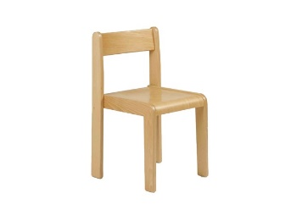 |  | Komad | 70 | 0.00 | 0.00
1.23. | Dječja ležalka | Dimenzije: dužina: 132 cm, širina: 60 cm, visina: 12 cm Mogućnost odstupanja +/- 10% | 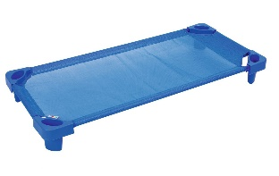 |  | komad | 85 | 0.00 | 0.00
 |  | Izvedba: - na nogicama - čvrsti okvir - podnica/ležište od mrežasne tkanine - složive jedna na drugu
 |  | Materijal: - Okvir: metalne cijevi promjera 2 cm umetnute u oblikovane kutne plastične odljevke - Podnica/ležište: vatrootporna mrežasta tkanina (navučena na cijevnu konstrukciju)
 |  | Boja: plava
1.24. | Kvadratni stol 1 | Dimenzija: dužina. 90 cm, širina: 90 cm visina 52 cm | 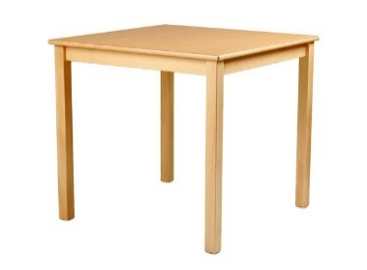 |  | Kom | 12 | 0.00 | 0.00
 |  | Izvedba: - Kvadratna gornja ploča zaobljenih rubova zaštićena obostrano ultrapasom - Noge stola (4 noge) promjera 5 x 5 cm sa zaštitnim stopicama za sprječavanje grebanja i buke
 |  | Materijal: Masivno drvo (noge i gornja ploha)
 |  | Obrada: zaštićen bezbojnim vodootpornim lakom
1.25. | Kvadratni stol 2 | Dimenzija: dužina. 90 cm, širina: 90 cm visina 58 cm | 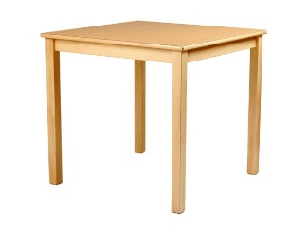 |  | Kom | 15 | 0.00 | 0.00
 |  | Izvedba: - Kvadratna gornja ploča zaobljenih rubova zaštićena obostrano ultrapasom - Noge stola (4 noge) promjera 5 x 5 cm sa zaštitnim stopicama za sprječavanje grebanja i buke
 |  | Materijal: Masivno drvo (noge i gornja ploha)
 |  | Obrada: zaštićen bezbojnim vodootpornim lakom
1.26. | Pult za prematanje - stepenice lijevo | Dimenzije: Dužina: 150 cm, širina: 75 cm, visina: 113 cm Mogućnost odstupanja dimenzija: +/- 5% | 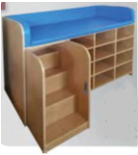 |  | Kom | 1 | 0.00 | 0.00
 |  | Izvedba: - Ugrađene stepenice na lijevoj strani - Ploha za prematanje na vrhu elementa - Visina plohe za prematanje min. 88 cm - 12 otvorenih polica ispod plohe za prematanje
 |  | Materijal: - Korpus: Oplemenjeni iveral debljine 18 mm. Rubovi iverala zaštićeni ABS trakom. - Ploha za prematanje: Jastuk od spužve s navlakom od vinila
1.27. | Pult za prematanje - stepenice desno | Dimenzije: Dužina: 150 cm, širina: 75 cm, visina: 113 cm Mogućnost odstupanja dimenzija: +/- 5% |  |  | Kom | 3 | 0.00 | 0.00
 |  | Izvedba: - Ugrađene stepenice na desnoj strani - Ploha za prematanje na vrhu elementa - Visina plohe za prematanje min. 88 cm - 12 otvorenih polica ispod plohe za prematanje
 |  | Materijal: - Korpus: Oplemenjeni iveral debljine 18 mm. Rubovi iverala zaštićeni ABS trakom. - Ploha za prematanje: Jastuk od spužve s navlakom od vinila
1.28. | Dječja igraonica - mostovi | Dječja igraonica u obliku tornjeva i mostova | 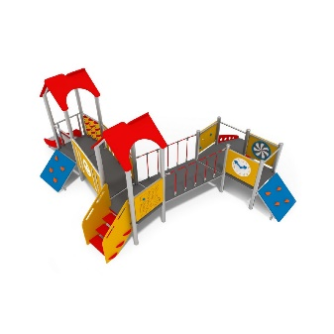 |  | Kom | 1 | 0.00 | 0.00
 |  | Dimenzije: dužina: 625 cm, širina: 515 cm, visina: 250 cm Mogućnost odstupanja: +/- 10%
 |  | Izvedba: - 2 tornja s krovićem i platioma povišenim od zemlje te plato za igru ograđen prema vani - Tornjevi i plato povezani mostićima s užetom ili pregradama na kojima djeca mogu slobodno šetati - 2 kosine za penjanje na plato za igru i podnicu/plato tornj - stepenice za penjanje na podnicu/plato tornja - tobogan za spuštanje s platoa - rampa za penjanje/spuštanje s platoa - Tornjevi i mostići izvedeni kao konstrukcija od nehrđajućeg čelika između kojih su HDPE plastične ploče kao plato za igru
 |  | Materijal: - Konstrukcija: nehrđajući čelik - Plato za igru: HDPE plastika - Užad s čeličnom armaturom Otporno na sve vremenske uvjete - Pogodno za korištenje u vanjskim prostorima (dvorištima)
 |  | Maksimalna visina platoa za igru/visina pada: 60 cm
 |  | Proizvod u skladu s DIN EN 1176-1 ili jednakovrijednim standardom
1.29. | Dječji stol s klupama | Set sa stolom i 2 klupice za djecu | 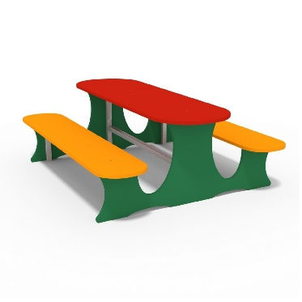 |  | Komad | 1 | 0.00 | 0.00
 |  | Izvedba: - set izrađen iz jednog komada (povezani sci dijelovi tj. stol i klupe) - Izraženo od HDPE polietilen ploča na nosivoj metalnoj konstrukciji
 |  | Dimenzije: dužina. 156 cm, širina: 128 cm, visina (ukupna): 55 cm Visina sjedišta klupice: 32 cm Mogućnost odstupanja: +/- 10%
 |  | Materijal: - Bočne stranice, sjedišta klupica i ploča stola: HDPE polietilen ploče - Nosiva konstrukcija. Nehrđajući čelik HDPE polietilen ploče potpuno otporne na vremenske utjecaje - Proizvod pogodan za korištenje u vanjskim prostorima (dvorištima)
 |  | Proizvod u skladu s normom EN 1176-1:2009 ili jednakovrijedno
1.30. | Ploča za crtanje | Dimenzije: dužina: 218 cm, širina: 60 cm, visina: 193 cm (po pedagoškom standardu) Mogućnost odstupanja: +/- 10% | 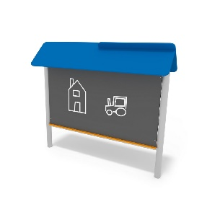 |  | Kom | 2 | 0.00 | 0.00
 |  | Izvedba: - Ploča za crtanje postavljema na metalnim nosačima/konstrukciji i povišena od poda - Krović na vrhu kostrukcija (dimenzije krivića ulaze u ukupne gore navedene dimenzije proizvoda)
 |  | Materijal: - Konstrukcija/nosači ploče: nehrđajući čelik - Ploča za crtanje i krović: HDPE polietilen Proizvod otporan na vremenske utjecaje i pogodan za korištenje u vanjskim prostorima
1.31. | Njihalica na opruzi | Dvosjedna njihalica na opruzi |  |  | Kom | 2 | 0.00 | 0.00
 |  | Izvedba: - Motiv: automobil s 2 sjedišta - Izrađeno od sjedišta i 2 bočne stranice povezane šipkama od nehrđajućeg čelika - Sjedište postavljeno na oprugu koja omogućava njihanje Način montaže: iskopom rupe u zemljanoj podlozi u koju se postavljaju metalne noge (na dnu opruge) koje se zalijevaju betonom.
 |  | Dimenzije: dužina: 92 cm , širina: 44 cm, visina: 67 cm Maksimalni slobodni pad: 50 cm Mogućnost odstupanja dimenzija: +/- 10%
 |  | Materijal: - Tijelo njihalice (bočne stranice i sjedište): HDPE polietilen, obojen sa svih strana i otporan na UV zračenje - Spojne šipke: nehrđajući čelik - Opruga: Nehrđajući čelik zaštićen prahom protiv korozije i ljuštenja boje Proizvod otporan na vremenske utjecaje i pogodan za montažu i korištenje u vanjskim prostorima
 |  | Proizvod u skladu s EN 1176-1:2009 i EN 1176-6:2009 ili jednakovrijedim normama.
1.32. | Penjalica - Dječja kućica za igru | Penjalica za djecu u obliku dječje kućice izrađena od panela s podestom (etažom) za igru | 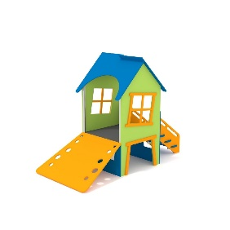 |  | Kom | 1 | 0.00 | 0.00
 |  | Dimenzije: dužina: 140 cm, širina 300 cm, visina 215 cm Visina podesta (platoa) za igru (visina slobodnog pada): maksimalno 60 cm Mogućnost odstupanja dimenzija: +/- 10%
 |  | Izvedba: - Paneli pričvršćeni na metalnu konstrukciju sačinjavaju penjalicu sljedećeg oblika i sadržaja: - krov - 2 bočne stranice svaka s prozorčićem - 2 otvorene stranice - plato za igru/etaža - stepenice za pristup etaži za igru - tobogan ili rampa za spuštanje s platoa za igru
 |  | Materijal: - Nosiva konstrukcija: nehrđajući čelik - Paneli (krov, bočne stranice, plato za igru), stepenice i tobogan/rampa: HDPE polietilen Proizvod otporan na vremenske utjecaje i pogodan za montažu i korištenje u vanjskim prostorima
 |  | Proizvod u skladu s EN 1176-1:2009 ili jednakovrijednom normom.
1.33. | Vrtuljak | Vrtuljak s platformom | 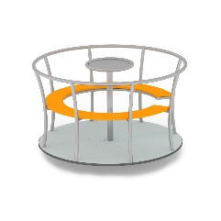 |  | Komad | 1 | 0.00 | 0.00
 |  | Izvedba: - oblik kruga - Nosiva platforma s ogradom i sjedalima - Ploča za pokretanje vrtnje u sredini
 |  | Dimenzije: - promjer 145 cm, visina 920 cm - visina sjedala (max. Slobodni pad): 60 cm Mogućnost odstupanja dimezija +/- 20%
 |  | Materijal: - Konstrujcija i ograda: nehrđajući čelik - nosiva platforma (pod) i sjedala: HDPE polietilen
 |  | Način montaže: iskopom rupe u tlu (zemljanoj površini) u koju se postavlja metalna šipka (koja je produžetak volana) koja se zalijeva betonom.
 |  | Proizvod u skladu s EN 1176-1:2009 i EN 1176-5:2009 ili jednakovrijednim normama.
2. DIDAKTIČKI MATERIJAL
2.1. | Figurice za igru | Set figurica za igru na temu domaćih životinja | 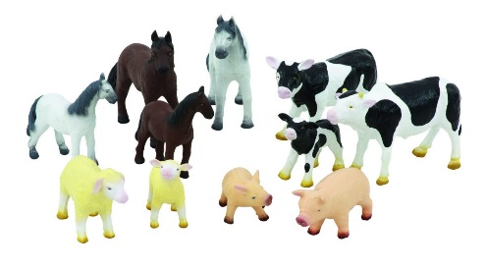 |  | komplet | 4 | 0.00 | 0.00
 |  | Sadržaj: Set sadrži minimalno 11 figurica
 |  | Materijal: Mekana prirodna guma
2.2. | Didaktički manipulativni centar | Oblik: Trostrana prizma | 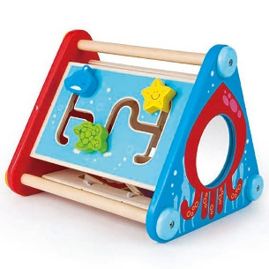 |  | Kom | 2 | 0.00 | 0.00
 |  | Dimenzije: dužina: 25 cm, širina: 24 cm, visina: 21 cm Mogućnost odstupanja dimenzija: +/- 10%
 |  | Sadržaj: 5 različitih manipulativnih igara: - premetaljka - zupčanici - slagalica - ogledalo - labirint s vodilicama Izvedba: Manipulativne igre raspoređene na različitim stranicama i bazama prizme
 |  | Materijal: Prizma od drva i/ili drvenih pločastih materijala. Određeni dijelovi manpulativnih igara od različitih materijala
2.3. | Umetaljka | Sadržaj: ploča s utorima i 9 geometrijskih tijela različite boje za umetanje u utore | 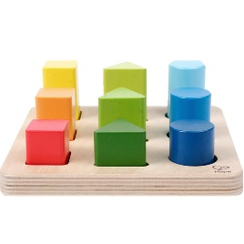 |  | Komad | 2 | 0.00 | 0.00
 |  | Materijal: drvo i/ili drveni pločasti materijal
 |  | Dimenzije ploče s utorima: dužina: 17 cm, širina 17 cm Mogućnost odstupanja: +/- 5%
2.4. | Multiedukativna kocka | Eduklativna kocka s vizualnim, taktilnim i zvučnim elementima | 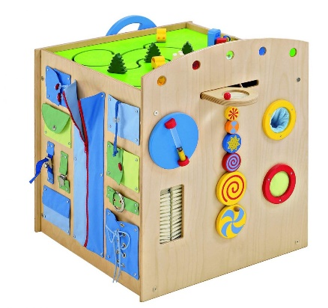 |  | Kom | 2 | 0.00 | 0.00
 |  | Dimenzije: dužina: 60 cm, širina: 60 cm, visina: 60 cm Mogućnost odstupanja: +/- 5%
 |  | Izvedba: Kocka je s 5 strana opremljena vizualnim, taktilnim i zvučnim elementima: Primjer elemenata: - labirint - zvučni i taktilni krugovi - volan - povećalo - zatvarači (razne vrste) - magnetna prašina… Napomena: Navedeno služi samo kao primjer aplikacija koje kocka može sadržavati. Ponuđeni proizvod može sadržavati samo neke od navedenih aplikacija, a može sadržavati i aplikacije koje ovdje nisu navedene. Ponuditelj mora navesti barem 6 aplikacija koje ponuđeni proizvod (kocka) sadrži.
 |  | Materijal: - Kocka: šperploča - Taktilne aplikacije: različiti materijali
2.5. | Ogledala u mekanom okviru | Umjetna ogledala različitih geomentrijskih oblika za igru na podu | 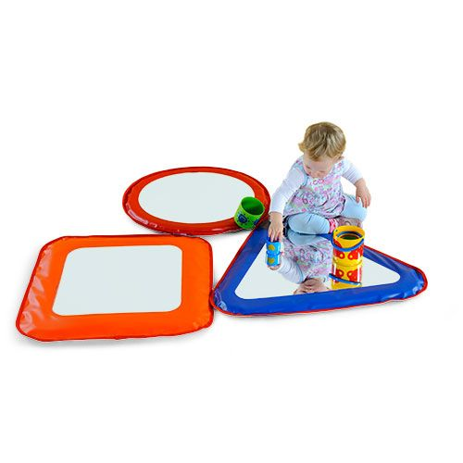 |  | Kom | 2 | 0.00 | 0.00
 |  | Izvedba: - Set od 3 umjetna ogledala - Oblici: 1 kvadrat, 1 trokut, 1 krug
 |  | Materijal: - Ogledalo: umjetno fleksibilno nelomljivo ogledalo - Okvir: mekani vinil
 |  | Dimenzije: - Kvadrat 60 cm x 60 cm - Trokut: dužina stranica a 60 cm - Krug: promjer 60 cm Mogućnsot odstupanja +/- 10%
2.6. | Velike dječje kocke za slaganje | Velike dječje kocke za slaganje | 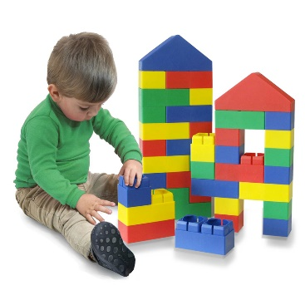 |  | Komplet | 4 | 0.00 | 0.00
 |  | Sadržaj: Kocke za jednostavno slaganje. Sadrže samo elemetarne oblike (kocka, kvadar i oblik krova) različitih boja. Minimalno 40 komada u setu.
 |  | Materijal: mekana plastika
2.7. | Set velikih kocaka za slaganje | Set velikih kocaka za slaganje. Minimalno 40 komada u setu. | 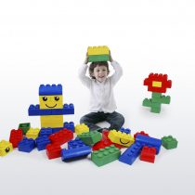 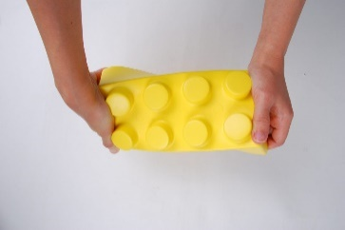 |  | Komplet | 2 | 0.00 | 0.00
 |  | Materijal: Pjenasta guma Boja: 4 različite boje
 |  | Dimenzije: dimenzija najvećeg elementa (kocke) 20 cm x 10 cm x 8 cm. Dozvoljena odstupanja +/15%
 |  | Boja: 4 različite boje
2.8. | Njihalica | Mekana njihalica u obliku puža. Materijal: ispuna od poliuretana presvučena s navlakom od polivinila. Dimenzije: duljina 70 cm, širina 30 cm x visina 54 cm. - Mogućnost odstupanja +/- 10% | 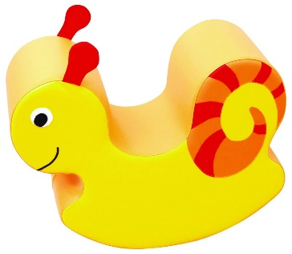 |  | Komad | 2 | 0.00 | 0.00
2.9. | Dječja platforma za igru 3 - s imitacijom akvarija | Dječja platforma za igru s imitacijom akvarija |  |  | Komad | 2 | 0.00 | 0.00
 |  | Izvedba: - dvije kule (tornja) na postavljeni s lijeve i desne strane seta - imitacija akvarija u sredini. Akvarij sadrži modele riba koji se vješaju unutar akvarija - imitacija akvarija postavljena na platformi na visini od 60 cm od poda (mogućnost odstupanja +/- 10%) ispod koje je slobodan prostor za igru - 3 prozora u podu akvarija - opremljeno različitim ukrasima
 |  | Dimenzije: - duljina: 230 cm, širina: 65 cm, visina 135 cm - Mogućnost odstupanja +/- 10% - Visina platforme (akvarija): 60 cm - Mogućnost odstupanja +/- 10%
 |  | Materijal: - Konstrukcija i platforma: masivno drvo, šperploča ili kombinacija navedenog - Prozori na podu akvarija: prozirni akril, poliester ili prozirna folija - Dodatci i ukrasi: drvo, poliester, polistiren ili kombinacija navedenog
2.10. | Stepenice sa rukohvatom - za stavku 2.9 | Element stepenice sa bočnom zaštitom i rukohvatom - za montažu uz bočnu stranicu stavke 2.9 troškovnika (Dječja platforma za igru 3 - s imitacijom akvarija). Materijal: masivno drvo, šperploča ili kombinacija navedenog. Dimenzije: duljina 55 cm, širina 84 cm, visina 128 cm. Mogućnost odstupanja dimenzija: +/- 10% NAPOMENA: Proizvod se montira uz proizvod opisan u stavci 2.9 (Dječja platforma za igru 3 - s imitacijom akvarija) te u slučaju odstupanja dimenzija iste moraju biti kompatibilne s dimenzijama stavke troškovnika 2.9 |  |  | Komad | 2 | 0.00 | 0.00
2.11. | Tobogan - za stavku 2.9 | Element tobogan za montažu uz bočnu stranicu stavke 2.9 troškovnika (Dječja platforma za igru 3 - s imitacijom akvarija). Materijal: masivno drvo, šperploča ili kombinacija navedenog Dimenzije: Duljina 55 cm, širina: 125 cm, visina 65 cm Mogućnost odstupanja dimenzija: +/- 10% NAPOMENA: Proizvod se montira uz proizvod opisan u stavci 2.9 (Dječja platforma za igru 3 - s imitacijom akvarija) te u slučaju odstupanja dimenzija iste moraju biti kompatibilne s dimenzijama stavke troškovnika 2.9 |  |  | Komad | 2 | 0.00 | 0.00
2.12. | Senzorička igraonica | Dimenzije: dužina: 135 cm, širina: 80 cm, visina: 75 cm Mogućnost odstupanja: +/- 10% Napomena: Dužina ne uključuje dužinu strunjače već samo konstrukcije | 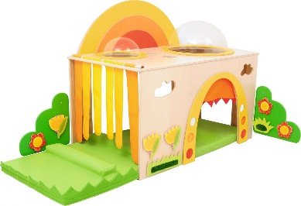 |  | Komad | 2 | 0.00 | 0.00
 |  | Izvedba: - Konstrukcija u obliku kvadra prohodna za djecu (kroz koju djeca mogu slobodno puzati) - Jedna potpuno otvorena bočna stranica sa zastorom od mekanih traka od tkanine ili umjetne kože - Prednja, stražnja i druga bočna stranica s otvorima za prolaz u obliku vrata - Minimalno 2 otovora (prozora) na gornjoj plohi (krovu) - Strunjača koja se umeće u konstrukciju. Dužina strunjače minimalno 180 cm. - Različiti taktilni i senzorni elementi
 |  | Materijal: - Konstrukcija: Šperploča debljine 18 mm. - Strunjača: Ispuna od spužvastog poliuretana presvučena s navlakom od umjetne kože - Taktilni i senzorni elementi: Različiti materijali po izboru.
2.13. | Taktilna aplikacija 1 (za stavku 2.12) | Dekorativni taktilni element za postavljanje na Senzoričku igraonicu (stavka 2.12) | 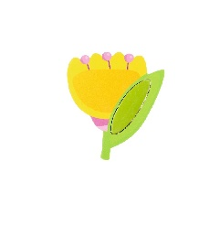 |  | Komad | 6 | 0.00 | 0.00
 |  | Izvedba: - Oblik tulipana dimenzije 18 x 18 cm - Mogućnost odstupanja dimenzije: +/- 15%
 |  | Materijal: - Šperploča prekirivena tkaninom u boji
 |  | Način montaže aplikacije na podlogu (zid senzoričke igraonice): magnet
2.14. | Taktilna aplikacija 2 (za stavku 2.12) | Dekorativni taktilni element za postavljanje na Senzoričku igraonicu (stavka 2.12) |  |  | Komad | 6 | 0.00 | 0.00
 |  | Izvedba: - Oblik cvijeta, promjer 14 cm - Mogućnost odstupanja dimenzije (promjera): +/- 15%
 |  | Materijal: - Šperploča prekirivena tkaninom ili umjetnom kožom u boji
 |  | Način montaže aplikacije na podlogu (zid senzoričke igraonice): magnet
2.15. | Taktilna aplikacija 3 (za stavku 2.12) | Dekorativni taktilni element za postavljanje na Senzoričku igraonicu (stavka 2.12) | 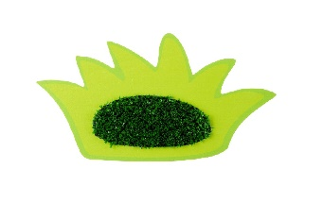 |  | Komad | 2 | 0.00 | 0.00
 |  | Izvedba: - Oblik trave, dimenzije 14 cm x 14 cm - Mogućnost odstupanja dimenzije : +/- 15%
 |  | Materijal: - Šperploča prekirivena tkaninom, grublja tekstura u sredini
 |  | Način montaže aplikacije na podlogu (zid senzoričke igraonice): magnet
2.16. | Taktilna aplikacija 4 (za stavku 2.12) | Dekorativni taktilni element za postavljanje na Senzoričku igraonicu (stavka 2.12) | 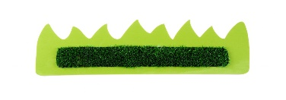 |  | Komad | 2 | 0.00 | 0.00
 |  | Izvedba: - Oblik trave, dimenzije: 33 cm x 11 cm - Mogućnost odstupanja dimenzije: +/- 15%
 |  | Materijal: - Šperploča prekirivena tkaninom, grublja tekstura u sredini
 |  | Način montaže aplikacije na podlogu (zid senzoričke igraonice): magnet
2.17. | Strunjača (par) | Dimenzije : dužina: 130 cm, širina: 50 cm, visina: 5 cm Mogućnost odstupanja +/- 10% | 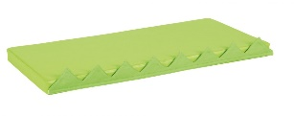 |  | Komplet | 2 | 0.00 | 0.00
 |  | Materijal: - Obloga: Umjetna koža - Ispuna: Spužvasti poliuretan
 |  | 2 komada strunjača u kompletu
2.18. | Magnetni konstruktor | Elementi za konstrukciju različitih oblika prilagođeni dječjoj igri | 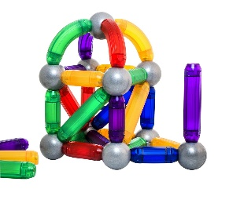 |  | Komplet | 2 | 0.00 | 0.00
 |  | Izvedba: Kuglice i štapići različitih veličina koje sadrže magnete pomoću kojih se mogu pričvrstiti jedno za drugo Dimenzija kuglice Ø 6 cm. Mogućnost odstupanja +/- 5% Dimenzije ostalih elemenata: Prilagođeni magnetnom spajanju s kuglicama
 |  | Sadržaj: Minimalno 36 komada/elemenata koj uključuju plastične magnetne štapiće i kuglice
2.19. | Mekane kocke | Set laganih kocki za igru različitih oblika i motiva | 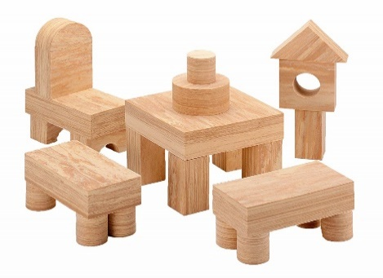 |  | Komplet | 2 | 0.00 | 0.00
 |  | Izvedba i materijal: - Lagane kocke napravljene od eva materijala (pjenasti vinil) sa uzorkom (dezenom) pravog drveta. Otporno na vodu i plutajuće. - Set sadrži kocke, valjke, trokute, pravokutnike.
 |  | Minimalna visina pojedinog elementa/kocke: 8 cm
 |  | Sadržaj kompleta: Minimalno 55 komada
2.20. | Taktilna umetaljka | Umetaljka na temu domaćih životinja | 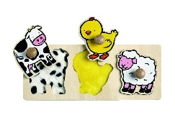 |  | Komad | 2 | 0.00 | 0.00
 |  | Izvedba: - umetaljka se sastoji od podloge s 3 životinjska lika koji se umeću u predviđene utore - Podizanjem životinjskih likova s podloge otkrivaju se (u utorima) različite teksture koje imitiraju njihovu kožu / perje / runo. - Drvene ručkice za prihvaćanje životinja
 |  | Materijal: drvo ili drveni pločasti materijal
 |  | Dimenzije drvene podloge: 33 cm x 12 cm Mogućnost odstupanja dimenzija: +/- 10%
2.21. | Slojevita slagalica | Slojevita slagalica s 5 slojeva | 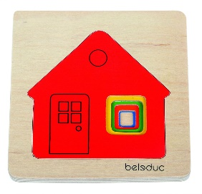 |  | Komad | 2 | 0.00 | 0.00
 |  | Izvedba: - Drvena podloga u koju se umeću drveni oblici različitih boja na temu kuće - Oblici na temu kuće umeću se (postavljaju) jedan na drugog - Motivi kuće su različitih boja i veličina i postepeno se uvećavaju te slažu u slagalicu određenim redom (predviđenim utorima odgovarajuće veličine).
 |  | Materijal: šperploča
 |  | Dimenzije podloge za umetanje: Dužina: 15 cm x širina: 15 cm Mogućnost odstupanja dimenzija: +/- 15%
2.22. | Pladnjevi za igru | Set od 6 velikih plastičnih pladnjeva različitih boja u obliku cvijeta | 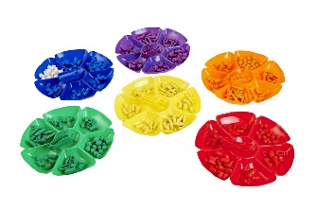 |  | Komplet | 1 | 0.00 | 0.00
 |  | Dimenzija pladnja: Ø 40 cm Mogućnost odstupanja: +/- 10%
 |  | Izvedba: - Oblik cvijeta sa 6 latica dubine 4 cm (mogućnost odstupanja dubine +/- 10%)
2.23. | Zidna ploča s manipulativnim igrama | Dimenzije: 90 cm x 32 cm. Mogućnost odstupanja +/- 10% |  |  | Komad | 2 | 0.00 | 0.00
 |  | Izvedba: zidna ploča na kojoj su postavljene različite manipulativne igre kao što su: - zupčanici - rotirajući labirint - ogledalo - drveni vijci i slično Napomena: Navedeni popis manipulativnih igara nije konačan i iscrpan i služi samo kao primjer. Ponuditelji mogu ponuditi ploču s drukčijim manipulativnim igrama za djecu
 |  | Materijal ploče/podloge: lakirani MDF Materijal manipulativnih igara: Različiti materijali prema potrebi
2.24. | Imitativna igra - Plastično posuđe | Set plastičnog posuđa za imitativnu igru na temu piknika |  |  | Komplet | 4 | 0.00 | 0.00
 |  | Sadržaj: - Set za piknik sa uključenim imitacijom (modelima) zdrave hrane i posuđa. Minimalno 60 elemenata u setu.
 |  | Materijal: plastika
2.25. | Modeli za igru - Voće | Set modela za igru na temu voća. |  |  | Komplet | 2 | 0.00 | 0.00
 |  | Sadržaj: minimalno 15 modela različitog vrsta voća. Pakirano i plastičnu košaricu ili kanticu
 |  | Dimenzije: Prirodna veličina pojedinog komada voća
 |  | Materijal: Polumekana plastika
2.26. | Modeli za igru - Povrće | Set modela za igru na temu povrća. |  |  | Komplet | 2 | 0.00 | 0.00
 |  | Sadržaj: minimalno 10 modela različitog vrsta povrća. Pakirano i plastičnu košaricu ili kanticu
 |  | Dimenzije: Prirodna veličina pojedinog komada povrća
 |  | Materijal: Polumekana plastika
2.27. | Lutka novorođenče - Dječak | Lutka novorođenče - dječak |  |  | Komad | 5 | 0.00 | 0.00
 |  | Materijal: mekani vinil Dimenzija: visina 44 cm - Mogućnost odstupanja +/- 10%
 |  | Uključena odjeća za lutku
2.28. | Lutka novorođenče - Djevojčica | Lutka novorođenče - djevojčica |  |  | Komad | 5 | 0.00 | 0.00
 |  | Materijal: mekani vinil Dimenzija: visina 44 cm - Mogućnost odstupanja +/- 10%
 |  | Uključena odjeća za lutku
2.29. | Imitativna igra - Ginjol lutke 1 | Imitativna igra - set kazališnih ginjol lutki na temu Crvenkapice |  |  | Komplet | 2 | 0.00 | 0.00
 |  | Sadržaj: - 5 ginjol lutki s 5 različitih likova iz bajke Crvenkapica - Mogućnost umetanja ruke u lutku i upravljanja lutkom prstima iznutra (ginjol)
 |  | Dimenzija pojedine lutke: 15 x 25 cm - Mogućnost odstupanja +/- 10%
 |  | Materijal: Tkanina
2.30. | Imitativna igra - Ginjol lutke 2 | Imitativna igra - set kazališnih ginjol lutki na temu Tri praščića |  |  | Komplet | 2 | 0.00 | 0.00
 |  | Sadržaj: - 5 ginjol lutki s 5 različitih likova iz bajke 3 praščića - Mogućnost umetanja ruke u lutku i upravljanja lutkom prstima iznutra (ginjol)
 |  | Dimenzija pojedine lutke: 15 x 25 cm - Mogućnost odstupanja +/- 10%
 |  | Materijal: Tkanina
2.31. | Višenamjenski kutić za igru | Dimenzije: dužina: 115 cm, širina: 80 cm, visina: 165 cm Mogućnost odstupanja: +/- 15% |  |  | Komad | 1 | 0.00 | 0.00
 |  | Izvedba: - Donji dio sastoji se od 2 bočne stranice i 4 police (otvorene bez vratnica). Zavjesa od tkanine prekriva jedan otvoreni dio - Gornji dio: drveni okvir sa zavjesom od tkanine - Približno jednaka visina donjeg i gornjeg dijela
 |  | Materijal: - Drveni pločasti materijal (u obzir dolaze oplemenjeni iveral, šperploča, MDF - svi materijali su prihvatljivi kao i kombinacija istih) i zavjese od tkanine
2.32. | Modeli vozila za spašavanje | Set modela 5 vozila za spašavanje (hitna pomoć, policijski automobil, helikopter - hitna pomooć, gliser policijski, vozilo hitne pomoći) s pripadajućim figuricama ljudi |  |  | Komplet | 2 | 0.00 | 0.00
 |  | Materijal: Plastika
 |  | Dimenzije: Približna visina svakog vozila 21 cm. - Mogućnost odstupanja +/- 25%
2.33. | Model za igru - Mikser | Imitativna igra - model miksera za kuhanje |  |  | Komad | 3 | 0.00 | 0.00
 |  | Materijal: Drvo i plastika
 |  | Minimalne dimenzije: 21 cm x 12 cm x 18 cm - Mogućnost odstupanja +/- 10%
 |  | Sadržaj: mikser, posuda, vrećice za šećer i brašno
2.34. | Model za igru - Aparat za kavu | Imitativna igra - model aparata za kavu |  |  | Komad | 3 | 0.00 | 0.00
 |  | Materijal: Drvo i plastika
 |  | Minimalne dimenzije aparata: 20cm x 12cm x 26 cm - Mogućnost odstupanja +/- 10%
 |  | Sadržaj: aparat za kavu, šalica. Karton s mlijekom, posuda za šećer i žličica
2.35. | Modeli za igru - Slatkiši i kolači | Set drvenih modela različitih slatkiša i kolača za igru |  |  | Komplet | 3 | 0.00 | 0.00
 |  | Izvedba: - Svaki kolač/slatkiš (dio seta) razrezan je na komade koji su međusobno spojeni čičak trakom u cjelinu. Na taj način moguće ih je (imitativno) rezati (drvenim) nožem.
 |  | Sadržaj: Minimalno 20 komada modela različitih slatkiša i kolača različitih dimenzija
2.36. | Modeli za igru - Voće u košarici | Set modela različite vrste voća; sadrži lubenicu, trešnje, ananas, limun, naranču, krušku, jagodu i sl. |  |  | Komplet | 3 | 0.00 | 0.00
 |  | Sadržaj: Minimalno 23 komada/modela različitog vrsta voća u pletenoj košarici
 |  | Materijal: - modeli voća: Drvo
 |  | Dimezije voća: Približo prirodna veličina pojedinog komada voća - od min.11 do max 20 cm Dimezije košarice: Ø 21 cm (Mogućnost odstupanja +/- 5%)
2.37. | Modeli za igru - Povrće u košarici | Set modela različite vrste povrća; kukuruz,mrkvu, češnjak, luk, papriku, rotkvicu i sl. |  |  | Komplet | 3 | 0.00 | 0.00
 |  | Sadržaj: Minimalno 17 komada/modela različitog vrsta povrća u pletenoj košarici
 |  | Materijal: - modeli povrća: Drvo
 |  | Dimezije povrća: Približo prirodna veličina pojedinog komada povrća - od min.10 do max 14 cm Dimezije košarice: Ø 21 cm (Mogućnost odstupanja +/- 5%)
2.38. | Kolijevka za lutke | Dimenzije: Dužina: 58 cm, širina 32cm, visina 28 cm Mogućnost odstupanja +/- 10% |  |  | Komad | 3 | 0.00 | 0.00
 |  | Materijal: Drvo
2.39. | Posteljina za kolijevku za lutke (za stavku 2.38) | Set posteljine za kolijevku za lutku (za stavku 2.38) |  |  | Komplet | 3 | 0.00 | 0.00
 |  | Sadržaj: - Poplun dimenzija 40 x 30 cm - Plahtu dimenzija 52 x 24 cm - Jastuk dimenzija 25 x 11 cm Mogućnosti odstupanja dimenzija +/- 10%. U slučaju bilo kakvih odstupanja dimenzija, proizvod mora biti kompatibilan sa stavkom 2.38.
 |  | Materijal: Pamučna tkanina
2.40. | Kuća za lutke - Imitativna igra | Model kuće za lutke |  |  | Komad | 3 | 0.00 | 0.00
 |  | Izvedba: - Kuća je sastavljena od konstrukcije od drvenih letvica i podijeljena na najmanje 3 etaže (kata) i krov - Sadrži imitaciju najmanje 5 odijeljenih prostorija/soba uključujući spavaću sobu, kupaonicu, dnevnu sobu i kuhinju s blagavaonicom s imitacijom namještaja za svaku pojedinu prostoriju/sobu
 |  | Dimenzije: dužina 60 cm, širina 30 cm, visina: 73 cm Mogućnosti odstupanja dimenzija +/- 10%.
 |  | Materijal: drvo
2.41. | Figure za igru | Figure za igru na temu obitelji |  |  | Komplet | 3 | 0.00 | 0.00
 |  | Sadržaj: 6 figurica na temu članova obitelji. Figurice imaju pomične i savitljive ruke i noge.
 |  | Dimenzije: 10 - 14 cm (ovisno o figuri) - Mogućnost odstupanja +/- 15%
 |  | Materijal: drvo (lutke) i tkanina (odjeća)
2.42. | Karta svijeta | Materijal: - Karta: netkani tekstil (filc) - Elementi za postavljanje na kartu: netkani tekstil (filc) |  |  | Komad | 1 | 0.00 | 0.00
 |  | Sadržaj: - karta svijeta, - imena mjesta, poznatih građevina, likovi morskih stvorenja, životinja, ptica, ljudi i građevina - ukupno minimalno 60 elemenata koje se na kartu pričvrščuju čičak trakom
 |  | Dimenzija karte: 120 cm x 90 cm - Mogućnost odstupanja +/- 20%
2.43. | Abakus | Abakus za računanje na drvenom stalku s drvenim kuglicama u boji. Kuglice za računanje u obliku voća različite boje. |  |  | Komad | 3 | 0.00 | 0.00
 |  | Materijal: Drvo
 |  | Dimenzije: 65 cm x 90 cm. Mogućnost odstupanja dimenzija: +/- 10%
2.44. | Set za izradu mozaika | Set za izradu dječjih mozaika zakucavanjem drvenih elemenata različitih boja i oblika na plutenu ploču |  |  | Komplet | 3 | 0.00 | 0.00
 |  | Sadržaj seta: - 200 drvenih mozaičkih elemenata za zakucavanje na ploču (izradu mozaika) različitih veličina, oblika i boja - 4 drvena čekića dužine 20 cm (mogućnost odstupanja dužine +/- 20%) - minimalno 4 plutene ploče koje se mogu postaviti na zid. Dimenzije ploča u rasponu 25-27 cm x 15-17 cm x 1-2 cm - minimalno 250 čavlića za zakucavanje - minimalno 4 kartice za zadacima
 |  | Materijal: - mozaički elementi: drvo - ploča za zakucavanje: pluto - čekić: drvo - čavlići: metal
2.45. | Slojevita slagalica 2 | Slojevita slagalica na temu godišnjih doba |  |  | Komad | 3 | 0.00 | 0.00
 |  | Izvedba: - Drvena podloga u koju se umeću drveni oblici s dijelovima slika na temu godišnjih doba - Drvena podloga ima slojevite utore tako da se slaganjem elemenata/oblika dobije slika te ima mogućnost da se svaka nova slika slaže povrh stare na način da gornja nova (veća) slika prekriva donju (manju) sliku. Ukupno je moguće složiti najmanje 4 različite slike jednu povrh druge, što ukupno čini najmanje 4 različite slagalice u kompletu. Sve slike su na temu različitih godišnjih doba. - Dijelovi slagalice na poleđini imaju brojke zbog samoprovjere - Minimalan broj komada elemenata za slaganje: 30
 |  | Materijal: šperploča
 |  | Dimenzije podloge za umetanje: 30 cm x 15 cm Mogućnost odstupanja dimenzija: +/- 15%
2.46. | Konstruktor kocke - 2D i 3D oblici | Konstruktor za gradnju dvodimenzionalnih (2D) i trodimenzionalnih (3D) oblika |  |  | Komplet | 6 | 0.00 | 0.00
 |  | Izvedba i namjena: set elemenata različitih dimenzija u obliku zupčanika koji se mogu međusobno spajati i tvoriti različite nove 2D i 3D oblike
 |  | Sadržaj: Mininalno 28 elemenata različitih boja
 |  | Dimenzije pojedinih elemenata: od fi 10 cm do fi 22,5 cm. Materijal: plastika
2.47. | Konstruktor kocke 2 | Set dječjih konstruktor kocaka za slaganje/gradnju različitih građevina i motiva |  |  | Komplet | 3 | 0.00 | 0.00
 |  | Sadržaj: kockice za gradnju različitih dimenzija, boja i oblika, dodatci poput prozora i vrata, dekorativnih dodataka i figurica ljudi Minimalno 2700 komada u setu
2.48. | Slojevita slagalica 3 | Slojevita drvena slagalica na temu vatrogasaca i sitacija spašavanja od požara |  |  | Komplet | 3 | 0.00 | 0.00
 |  | Izvedba: - Drvena podloga u koju se umeću drveni oblici s dijelovima slika na temu vatrogasaca i sitacija spašavanja od požara - Drvena podloga ima slojevite utore tako da se slaganjem elemenata/oblika dobije slika te ima mogućnost da se svaka nova slika slaže povrh stare na način da gornja nova (veća) slika prekriva donju (manju) sliku. Ukupno je moguće složiti najmanje 4 različite slike jednu povrh druge, što ukupno čini najmanje 4 različite slagalice u kompletu. Sve slike su na temu različitih situacija u akciji vatrogasaca spašavanja od požara. - Dijelovi slagalice na poleđini imaju brojke zbog samoprovjere - Minimalan broj komada elemenata za slaganje: 50
 |  | Materijal: šperploča
 |  | Dimenzije podloge za umetanje: 30 cm x 20 cm Mogućnost odstupanja dimenzija: +/- 15%
2.49. | Matematička igra - Matematičke kartice | Obostrano oslikane kartice sa zadacima kojima djeca uče slagati zadane uzorke, nizove, sortirati, grupirati, raspoznavati veličine, boje, prostorni položaj. Set također sadrži brojevnu crtu od 1 do 20. |  |  | Komplet | 3 | 0.00 | 0.00
 |  | Sadržaj: Minimalno 20 kartica min. dimenzija 29×11 cm.
 |  | Minimalna dimenzija svake kartice 29×11 cm.
2.50. | Set pladnjeva | Set plastičnih pladnjeva u 6 boja |  |  | Komplet | 3 | 0.00 | 0.00
 |  | Sadržaj: 6 plastičnih pladnjeva u 6 različitih boja
 |  | Dimenzije: minimalno 12 cm x 18 cm x 2,5 cm
2.51. | Stol za svijetleće panele | Dimenzije: dužina: 100 cm, širina 75 cm, visina 50 cm - Mogućnost odstupanja +/- 10% |  |  | Komad | 2 | 0.00 | 0.00
 |  | Izvedba: - puna gornja ploha - 1 horizontalna pregrada/polica - 1 vertikalna pregrada ispod police koja dijeli prostor ispoid police na dva jednaka dijela (otvora) - s bočnim stranicama, bez leđa - element stoji u prostoru vidljiv sa svih strana
 |  | Materijal: Oplemenjeni iveral 18 mm debljine, rubovi elementa obrađeni masivnom letvicom 2,2 mm koja je obrađena i lakirana ekološkim premazom na bazi vode, bez vidljivih spojeva i vijaka.

 |  |  |  |  | Ukupna cijena bez PDV-a |  |  | 0.00
 |  |  |  |  | PDV (iznos) |  |  | 0.00
 |  |  |  |  | Ukupna cijena s PDV-om |  |  | 0.00

